Anketa
Paplašinātas Natura 2000 teritorijas priekšlikuma zinātniskais pamatojums
1. Vispārēja informācija
1.1. | Vietas kods |  |  | LV0000120
1.2. | Natura 2000 teritorijas tips |  |  | C | teritorijas, kas noteiktas īpaši aizsargājamo sugu un īpaši aizsargājamo biotopu aizsardzībai
1.3. | Teritorijas aizsardzības kategorija |  |  | Dabas liegums
1.4. | Teritorijas nosaukums |  |  | Vidusburtnieks
1.5. | Priekšlikuma sagatavošanas datums
1.6. | Priekšlikuma sagatavotājs (organizācija) |  |  |  | Dabas aizsardzības pārvalde
1.7. | Teritorijas centra koordinātes LKS-92 sistēmā |  |  |  | X | 25.257
 |  |  |  |  | Y | 57.7891
1.8. | Teritorijas platība
 | Esošajai N2000, ha |  | Paplašinājumam, ha |  | Kopā, ha |  |  | Telpiski nodalītu paplašinājuma teritoriju daļu skaits
 | 812.8493 |  | 1103.8904 |  | 1916.7397 |  |  | 2
2. Teritorijā sastopamo Eiropas Savienības biotopu apraksts
N2000 teritorijas daļa | Kods | Biotopa nosaukums |  | Platība, ha | Datu kvalitāte | Teritorijas novērtējums
 |  |  |  |  |  | Reprezen-tativitāte | Relatīvā platība | Saglabāšanās pakāpe | Vispārējais novērtējums
Esošā Natura 2000 (skatīt zemāk 2.attēlu) | 91E0* | Aluviāli meži (aluviāli krastmalu un palieņu meži) |  | 4.32 | G |  | C
Esošais Dabas liegums (DL) pēc MK noteikumiem (skatīt zemāk 1.attēlu) |  |  |  | 4.69 | G | C | C | B | B
Jaunā (skatīt zemāk 3.attēlu) |  |  |  | 15.96 | G | B | C | B | B
Kopā |  |  |  | 24.97 | G | B | C | B | B
Esošā Natura 2000 | 3260 | Upju straujteces un dabiski upju posmi |  | 12.28 | G |  | C
Esošais dabas liegums (DL)
Jaunā |  |  |  | 2.19 | G | C | C | B | B
Kopā |  |  |  | 14.47 | G | B | C | B | B
Esošā N2000 | 9160 | Ozolu meži (ozolu, liepu un skābaržu meži) |  | 4.88 | G | B | C | A | B
Esošais dabas liegums (DL) |  |  |  | 2.93 | G | B | C | B | B
Jaunā
Kopā |  |  |  | 7.82 | G | B | C | B | B
Esošā N2000 | 6270* | Sugām bagātas ganības un ganītas pļavas |  | 0.47 | G | B | C | B | B
Esošais Dabas liegums (DL) |  |  |  | 2.92 | G | B | C | B | B
Jaunā
Kopā |  |  |  | 3.39 | G | B | C | B | B
Esošā N2000 | 6530* | Parkveida pļavas un ganības |  | 5.50 | G |  | C
Esošais dabas liegums (DL)
Jaunā
Kopā |  |  |  | 5.50 | G | C | C | B | B
Esošā N2000 | 3150 | Eitrofi ezeri ar iegrimušu ūdensaugu un peldaugu augāju |  | 0.69 | P | D | - | - | -
Esošais dabas liegums (DL) |  |  |  | 1.13 | G | D | C | B | B
Jaunā
Kopā |  |  |  | 1.83 | G | D | C | B | B
Esošā N2000 | 9010* | Veci vai dabiski boreāli meži |  | 2.52 | G | C | C | B | B
Esošais dabas liegums (DL) |  |  |  | 67.26 | G | B | C | B | B
Jaunā |  |  |  | 10.89 | G | B | C | B | B
Kopā |  |  |  | 80.67 | G | B | C | B | B
Esošā N2000 | 91D0* | Purvaini meži
Esošais dabas liegums (DL) |  |  |  | 0.57 | G | C | C | B | B
Jaunā |  |  |  | 50.20 | G | B | C | B | B
Kopā |  |  |  | 50.78 | G | B | C | B | B
Esošā N2000 | 9080* | Staignāju meži |  | 0.40 | G |  | C
Esošais dabas liegums (DL) |  |  |  | 79.19 | G | B | C | B | B
Jaunā |  |  |  | 50.35 | G | B | C | B | B
Kopā |  |  |  | 129.94 | G | B | C | B | B
Esošā N2000 | 6450 | Palieņu zālāji |  | 115.14 | G | C | C | B | B
Esošais dabas liegums (DL) |  |  |  | 17.36 | G | B | C | B | B
Jaunā |  |  |  | 0.01 | G | C | C | B | B
Kopā |  |  |  | 132.52 | G | B | C | B | B
Esošā N2000 | 6510 | Mēreni mitras pļavas |  | 56.75 | G | C | C | B | B
Esošais Dabas liegums (DL)
Jaunā
Kopā |  |  |  | 56.75 | G | C | C | B | B
Esošā N2000 | 9050 | Lakstaugiem bagāti egļu meži
Esošais dabas liegums (DL)
Jaunā |  |  |  | 0.0035 | G | D | C | B | B
Kopā |  |  |  | 0.0035 | G | D | C | B | B
Lietoto apzīmējumu skaidrojumi: Datu kvalitāte - G = laba, M = vidēja, P = slikta; Teritorijas novērtējums (Reprezentativitāte) - A = izcila, B = laba, C = nozīmīga, D = nenozīmīga; Teritorijas novērtējums (Relatīvā platība) - A = 100 ≥ p > 15 %, B = 15 ≥ p > 2 %, C = 2 ≥ p > 0 %; Teritorijas novērtējums (Saglabāšanās pakāpe) - A = izcila, B = laba, C = viduvēja vai zema; Teritorijas novērtējums (Vispārējais novērtējums-Šis kritērijs atspoguļo vispārējo novērtējumu par to, kāda ir teritorijas nozīme attiecīgā dzīvotņu veida saglabāšanā) - A = izcila vērtība, B = liela vērtība, C = ievērojama vērtība.
3. Teritorijā konstatētās īpaši aizsargājamās sugas, kas nozīmīgas Natura 2000 teritorijas aizsardzības stāvokļa pamatošanai
Suga |  |  |  | Teritorijā sastopamā populācija
Taks. grupa | Kods | Latīniskais nosaukums | Latviskais nosaukums | Tips | Lielums |  | Vienība | Sastopamības kategorija | Datu kvalitāte
 |  |  |  |  | Min | Max
Par sugām no 1992. gada 21. maija Padomes Direktīvas 92/43/EEK par dabisko dzīvotņu, savvaļas faunas un flora (Biotopu direktīva) II pielikuma

Citas nozīmīgas sugas
P |  | Anastrophyllum hellerianum | Hellera ķīļlape | p | 1 |  | localities | R | G
P |  | Jungermannia leiantha | Gludkausiņa jungermannija | p | 1 |  | localities | R | G
Lietoto apzīmējumu skaidrojumi: Taks. grupa - A = abinieki, F = zivis, I = bezmugurkaulnieki, M = zīdītāji, P = augi, R = rāpuļi, Fu = sēnes, L = ķērpji; Tips - p = uzturas pastāvīgi, r = vairojas, c = pulcējas, w = ziemo; Vienība - i = atsevišķi īpatņi, p = pāri, adults = pieaugušie, area = populācija m2, bfemales = mātīšu skaits, kuras vairojas, cmales = vokalizējošu tēviņu skaits, colonies = kolonijas, fstems = ziedošo augu skaits, grids10x10 = 10x10 km laukuma skaits, grids1x1 = 1x1 km laukuma skaits, grids5x5 = 5x5 km laukuma skaits, length = apdzīvotā biotopa garums km, localities = atradnes, logs = apdzīvoto stumbru skaits, males = tēviņu skaits, shoots = dzinumu skaits, stones = apdzīvoto akmeņu skaits, subadults = jauno indivīdu skaits, trees = apdzīvoto koku skaits, tufts = ceru skaits; Sastopamības kategorija - C = izplatīta suga, R = reta suga, V = ļoti reta suga, P = pārstāvēta suga; Datu kvalitāte - G = laba, M = vidēja, P = slikta, DD = nepilnīgi dati;
3.2. | Prioritāras sugām/sugu grupu aizsardzības nodrošināšanai nepieciešamas teritorijas |  |  |  |  | Platība, ha
 | Pūču/dzeņu prioritārās vietas |  |  |  |  | 1642.2394
3.3. | Sugas, kuru aizsardzībai teritorijā veidots mikroliegums
 | Taksonomiskā grupa |  | Sugas nosaukums latviski | Sugas zinātniskais nosaukums |  | Mikrolieguma kods | Teritorijas platība, ha

 | Visas Kollemas ir zem sugas nosaukuma "Kollemas", visas Skleroforas ir zem sugas nosaukuma "Skleroforas", Baktrospora sp.
4. Teritorijas apraksts
4.1. | Īpašumu formas teritorijā: esošais dabas liegums Vidusburtnieks |  |  |  |  | Platība
 |  |  |  |  |  | ha | % no ĪADT
 | Valsts zeme
 | AS Latvijas valsts meži |  |  |  |  | 670.33 | 82%
 | Pašvaldības zeme |  |  |  |  | 7.55 | 1%
 | Fiziskas un juridiskas personas |  |  |  |  | 134.97 | 17%
 | Cits
4.1. | Īpašumu formas teritorijā: esošā Natura 2000 |  |  |  |  | Platība
 |  |  |  |  |  | ha | % no ĪADT
 | Valsts zeme
 | AS Latvijas valsts meži |  |  |  |  | 7.53 | 1%
 | Pašvaldības zeme |  |  |  |  | 10.29 | 2%
 | Fiziskas un juridiskas personas |  |  |  |  | 502.40 | 97%
 | Cits
4.1. | Īpašumu formas teritorijā: Jaunā teritorija |  |  |  |  | Platība
 |  |  |  |  |  | ha | % no ĪADT
 | Valsts zeme
 | AS Latvijas valsts meži |  |  |  |  | 415.25 | 71%
 | Pašvaldības zeme
 | Fiziskas un juridiskas personas |  |  |  |  | 169.13 | 29%
 | Cits
4.2. | Kompensāciju aprēķins par privātām zemēm
4.3. | Teritorijas zemes lietojuma forma |  |  |  |  | Platība
 |  |  |  |  |  | ha | % no ĪADT
 | Meži (ieskaitot krūmājus)
 | Smiltāji
 | Zālāji
 | Ūdeņi
 | Purvi
 | Apbūve un tehniskā infrastruktūra
 | Daļēji pārveidotas teritorijas
4.4. | Esošs mikroliegums vai cits teritorijas aizsardzības veids |  |  | Veids |  |  | ha

4.5. Cita svarīga informācija

4.6. Atsauces
Pamatdati: https://ozols.gov.lv/ozols/; Sugas aizsardzības plāns "Dzeņi": https://www.daba.gov.lv/lv/media/10646/download; Sugas aizsardzības plāns "Pūces": https://www.daba.gov.lv/lv/media/5890/download; Lapkoku praulgrauža Osmoderma eremita (barnabita) potencionālā dzīvotnes teritorija: https://pubag.nal.usda.gov/catalog/7698668;mikroliegumu sugas: https://likumi.lv/ta/id/253746-noteikumi-par-mikroliegumu-izveidosanas-un-apsaimniekosanas-kartibu-to-aizsardzibu-ka-ari-mikroliegumu-un-to-buferzonu-noteiksanu; Eiropas Savienības aizsargājamie biotopi Latvijā: https://www.varam.gov.lv/lv/publikacijas-dabas-aizsardzibas-joma/es_biotopi_latvija_rokasgramata_lv_2_izdevums.pdf; Īpaši aizsargājamās un reti sastopamās sūnu sugas Latvijā: https://www.vraa.gov.lv/sites/vraa/files/doc/lvaf_sunas1.pdf; Īpaši aizsargājamo sugu saraksts: https://likumi.lv/ta/id/12821-noteikumi-par-ipasi-aizsargajamo-sugu-un-ierobezoti-izmantojamo-ipasi-aizsargajamo-sugu-sarakstu.
4.6. Teritorijas dibināšanas mērķis
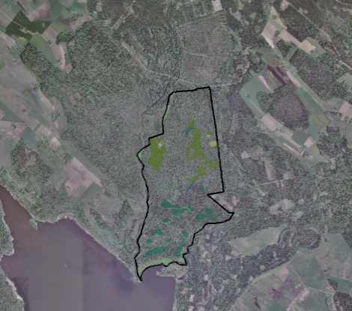 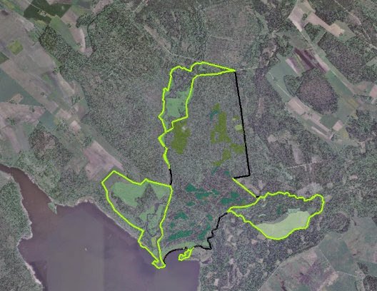 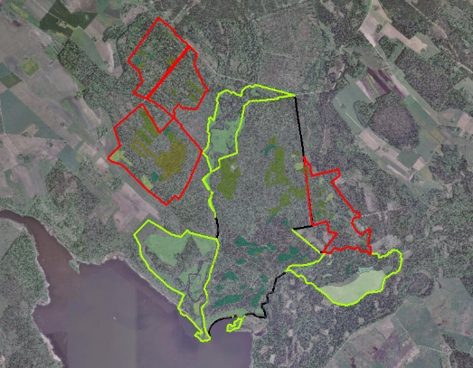 1. attēls (no kreisās puses). Attēlota esošā dabas lieguma Vidusburtnieks teritorija un biotopu izvietojums. 2.attēlā. Zaļā krāsā atzīmēta noteiktā Natura 2000 teritorija un biotopu platības, kurām nav dabas lieguma statusa. Latvijas ornitoloģijas biedrība (LOB) 2004.gada izdotajā grāmatā "Eiropas Savienības nozīmes putniem nozīmīgas vietas Latvijā" Natura 2000 teritoriju Vidusburtnieks ir norādījis kā Latvijas putniem nozīmīgu vietu (PNV) un iekļāvis iekšzemes teritoriju sarakstā. Ieteikumi ĪADT robežas pārskatīšanai pievienoti pielikumā .shp formātā. 3.attēlā. Sarkanā krāsā atzīmētas potenciālo Natura 2000 teritoriju robežas, paplašinājumi tiek veidoti, lai saglabātu Eiropas nozīmes īpaši aizsargājamo biotopus: Staignāju meži (9080*), kā arī tajos konstatētās retās un aizsargājamās putnu, kukaiņu, augu, ķērpju un sēņu, un, tajā skaitā, mikroliegumu sugas.

ES biotopi, direktīvu sugas, īpaši aizsargājamas sugas ar augstu LV populācijas nozīmību sugas starptautiskai aizsardzībai un saglabāšanai, ES prioritāri aizsargājamie biotopi u.c.

5. Teritorijas karte

